Sheet1
退费申请表
学员姓名 | 王一 |  |  | 学员身份证号码 | 330000000000000000
监护人姓名 | 王大程 |  |  | 监护人联系方式 | 13700000000
预约号 | 所在区域 | 年度 | 学期 | 班 级 名 称 | 学 费 | 备 注 （可以不用填写）
xih009003 | 西溪宫 | 2022 | 春季 | 儿童画一级1班 | 600元

退费总计 | （ 600 ）元
申请退费理由： | 由于*****原因导致无法前来上课，故申请退费。
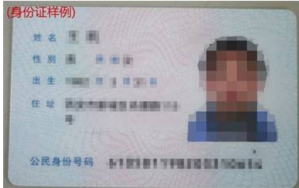 学员有效证件照片（市民卡、身份证等均可）：
说 明：
1、确需退费最迟在开课前7天办理，逾期不再办理。 通过后约15个工作日退回至原账户内（节假日、寒暑假除外）； 2、学员信息请务必填写完整准确； 3、相关信息可在西湖区青少年宫官网查询。 查询步骤：网站首页-培训报名入口-页尾“进入报名”-登录-已报班级。 4、网址：http://xh.qsng.cn 5、如有疑问可拨打之江宫：56001590、56001591；西溪宫：56102660、 56102661三墩宫：56102650、56102651咨询。

